Bénin
 | Bénin - COURBE DE TAUX 15/04/2022

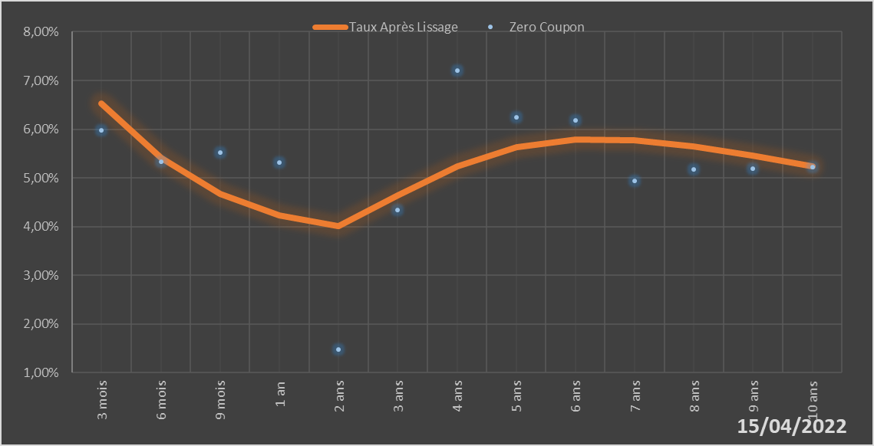
 |  | Maturité | Zero Coupon | Taux Après Lissage
 |  | 3 mois | 5.9724% | 6.5301%
 |  | 6 mois | 5.3251% | 5.4064%
 |  | 9 mois | 5.5162% | 4.6732%
 |  | 1 an | 5.3212% | 4.2275%
 |  | 2 ans | 1.4793% | 4.0060%
 |  | 3 ans | 4.3364% | 4.6374%
 |  | 4 ans | 7.2035% | 5.2445%
 |  | 5 ans | 6.2434% | 5.6247%
 |  | 6 ans | 6.1890% | 5.7832%
 |  | 7 ans | 4.9457% | 5.7748%
 |  | 8 ans | 5.1696% | 5.6545%
 |  | 9 ans | 5.1968% | 5.4655%
 |  | 10 ans | 5.2236% | 5.2387%

2022-04-15
oui

Bénin

Burkina
 | Burkina - COURBE DE TAUX 15/04/2022

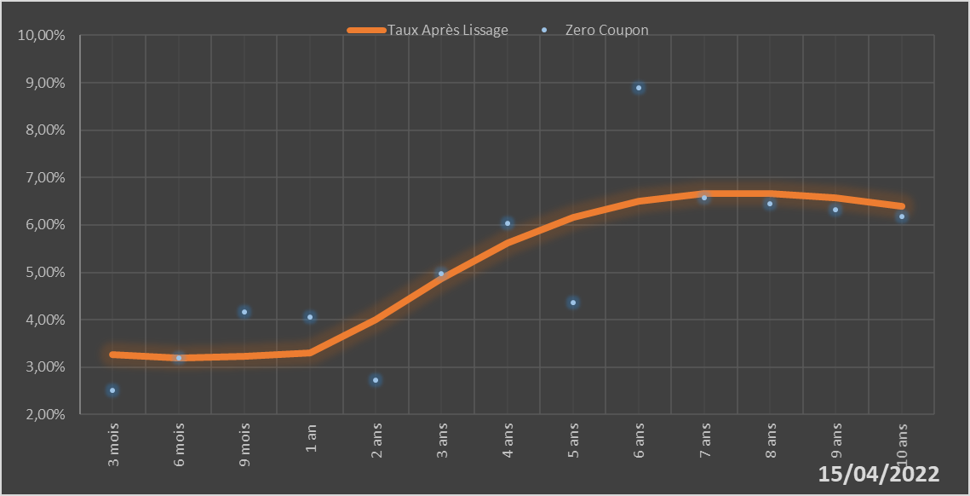
 |  | Maturité | Zero Coupon | Taux Après Lissage
 |  | 3 mois | 2.5111% | 3.2568%
 |  | 6 mois | 3.1952% | 3.2002%
 |  | 9 mois | 4.1612% | 3.2229%
 |  | 1 an | 4.0598% | 3.3074%
 |  | 2 ans | 2.7301% | 4.0010%
 |  | 3 ans | 4.9654% | 4.8636%
 |  | 4 ans | 6.0336% | 5.6182%
 |  | 5 ans | 4.3598% | 6.1691%
 |  | 6 ans | 8.8843% | 6.5074%
 |  | 7 ans | 6.5822% | 6.6611%
 |  | 8 ans | 6.4473% | 6.6696%
 |  | 9 ans | 6.3143% | 6.5717%
 |  | 10 ans | 6.1840% | 6.4009%

2022-04-15
oui

Burkina

Côte d'Ivoire
 | Côte d'Ivoire - COURBE DE TAUX 15/04/2022

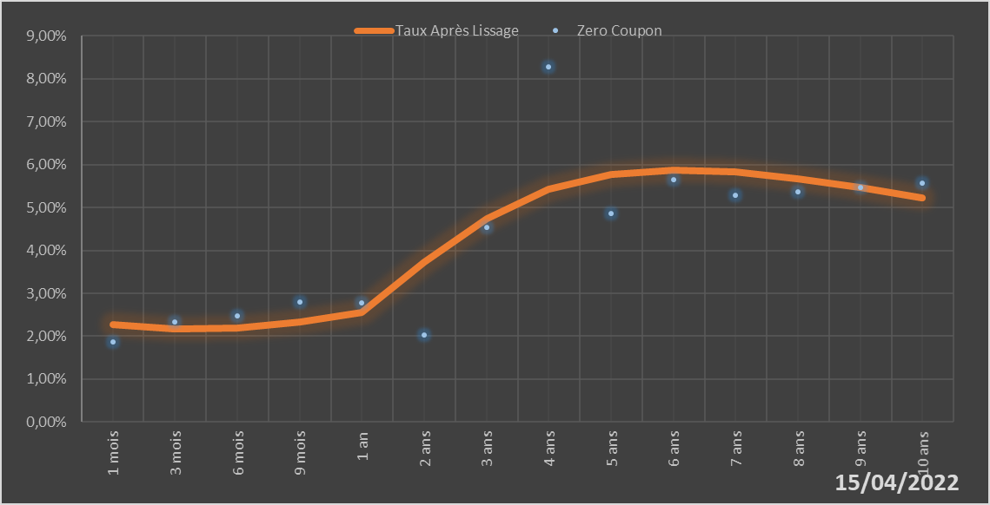
 |  | Maturité | Zero Coupon | Taux Après Lissage
 |  | 1 mois | 1.8675% | 2.2685%
 |  | 3 mois | 2.3271% | 2.1820%
 |  | 6 mois | 2.4700% | 2.1985%
 |  | 9 mois | 2.8063% | 2.3391%
 |  | 1 an | 2.7695% | 2.5601%
 |  | 2 ans | 2.0242% | 3.7228%
 |  | 3 ans | 4.5375% | 4.7493%
 |  | 4 ans | 8.2802% | 5.4204%
 |  | 5 ans | 4.8570% | 5.7684%
 |  | 6 ans | 5.6456% | 5.8774%
 |  | 7 ans | 5.2798% | 5.8257%
 |  | 8 ans | 5.3721% | 5.6730%
 |  | 9 ans | 5.4661% | 5.4614%
 |  | 10 ans | 5.5623% | 5.2196%

2022-04-15
oui

Cote d'ivoire

Guinée-Bissau
 | Guinée-Bissau - COURBE DE TAUX 15/04/2022

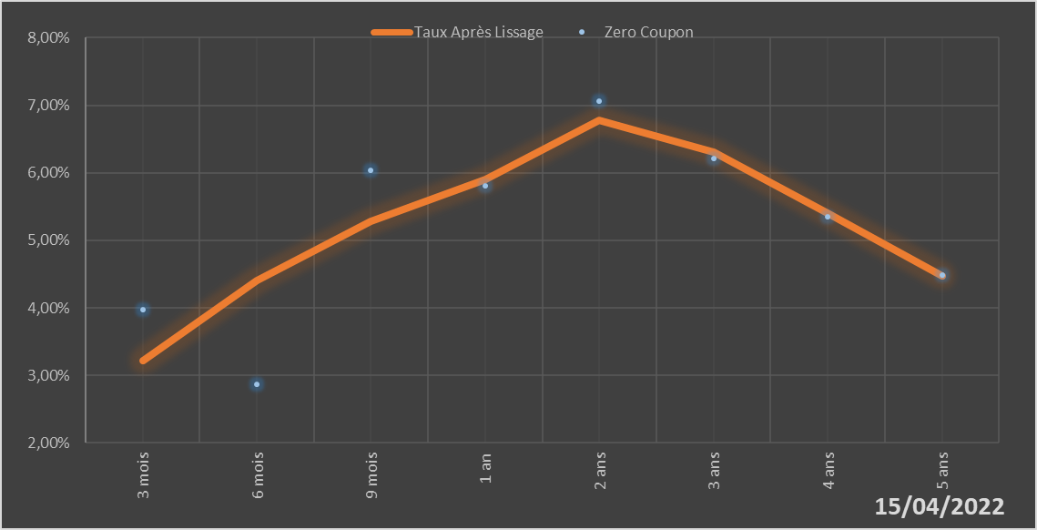
 |  | Maturité | Zero Coupon | Taux Après Lissage
 |  | 3 mois | 3.9691% | 3.2200%
 |  | 6 mois | 2.8614% | 4.4025%
 |  | 9 mois | 6.0413% | 5.2791%
 |  | 1 an | 5.8025% | 5.9075%
 |  | 2 ans | 7.0654% | 6.7784%
 |  | 3 ans | 6.2089% | 6.3031%
 |  | 4 ans | 5.3519% | 5.4034%
 |  | 5 ans | 4.4860% | 4.4715%

2022-04-15
oui

Guinée-Bissau

Mali
 | Mali - COURBE DE TAUX 15/04/2022

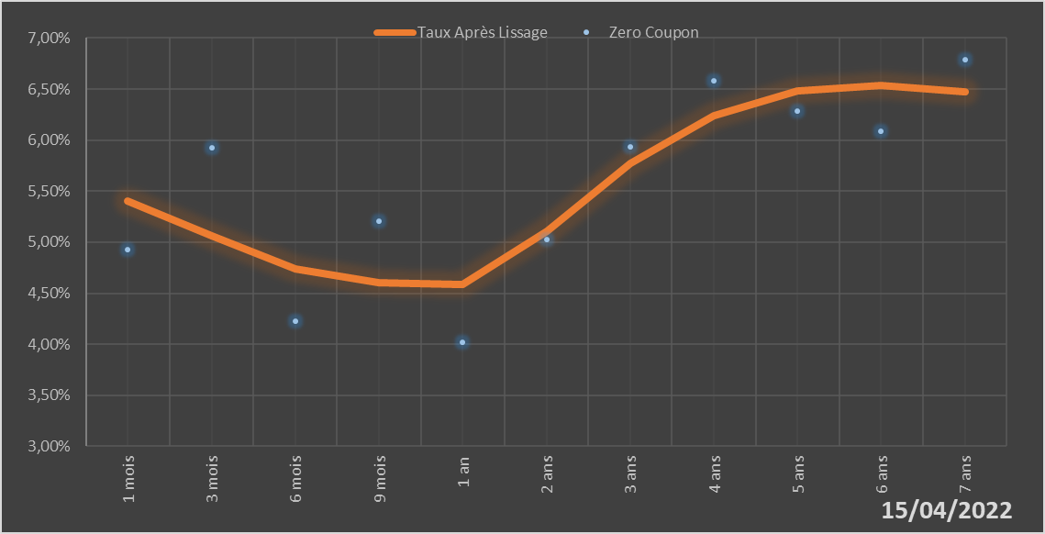
 |  | Maturité | Zero Coupon | Taux Après Lissage
 |  | 1 mois | 4.9243% | 5.4071%
 |  | 3 mois | 5.9292% | 5.0603%
 |  | 6 mois | 4.2297% | 4.7416%
 |  | 9 mois | 5.2054% | 4.6016%
 |  | 1 an | 4.0177% | 4.5860%
 |  | 2 ans | 5.0244% | 5.1029%
 |  | 3 ans | 5.9381% | 5.7726%
 |  | 4 ans | 6.5785% | 6.2430%
 |  | 5 ans | 6.2839% | 6.4822%
 |  | 6 ans | 6.0855% | 6.5391%
 |  | 7 ans | 6.7907% | 6.4709%

2022-04-15
oui

Mali

Niger
 | Niger - COURBE DE TAUX 15/04/2022

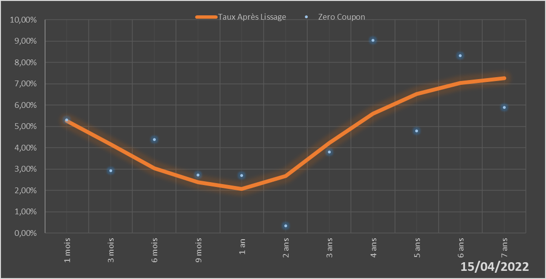
 |  | Maturité | Zero Coupon | Taux Après Lissage
 |  | 1 mois | 5.3171% | 5.2606%
 |  | 3 mois | 2.9224% | 4.1713%
 |  | 6 mois | 4.3810% | 3.0433%
 |  | 9 mois | 2.7339% | 2.3849%
 |  | 1 an | 2.6998% | 2.0732%
 |  | 2 ans | 0.3387% | 2.6928%
 |  | 3 ans | 3.8145% | 4.2439%
 |  | 4 ans | 9.0326% | 5.6081%
 |  | 5 ans | 4.7881% | 6.5346%
 |  | 6 ans | 8.3182% | 7.0529%
 |  | 7 ans | 5.9036% | 7.2606%

2022-04-15
oui

Niger

Sénégal
 | Sénégal - COURBE DE TAUX 15/04/2022

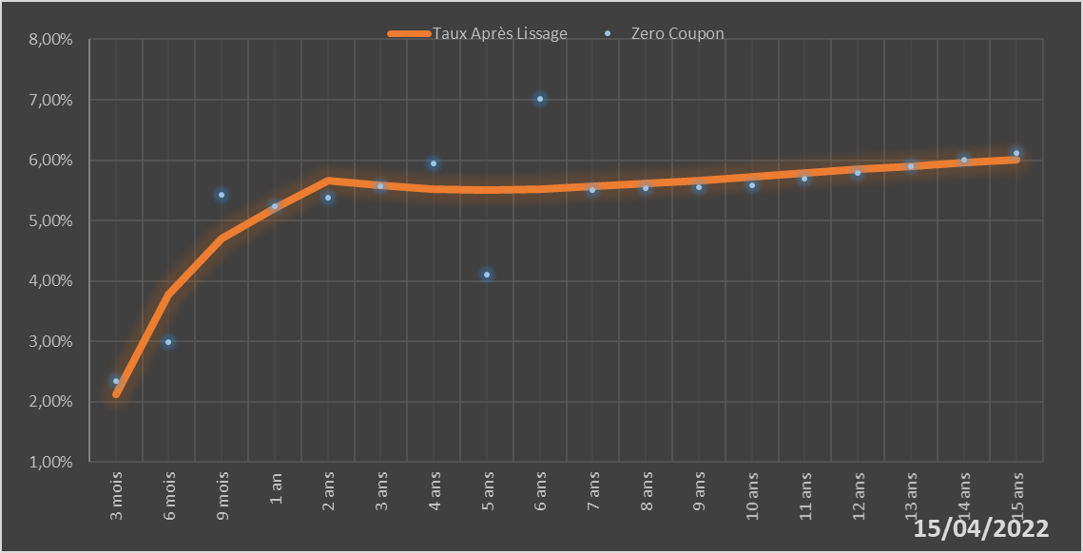
 |  | Maturité | Zero Coupon | Taux Après Lissage
 |  | 3 mois | 2.3367% | 2.1221%
 |  | 6 mois | 2.9937% | 3.7802%
 |  | 9 mois | 5.4194% | 4.7010%
 |  | 1 an | 5.2321% | 5.2014%
 |  | 2 ans | 5.3874% | 5.6566%
 |  | 3 ans | 5.5705% | 5.5873%
 |  | 4 ans | 5.9454% | 5.5240%
 |  | 5 ans | 4.1013% | 5.5058%
 |  | 6 ans | 7.0135% | 5.5222%
 |  | 7 ans | 5.5018% | 5.5606%
 |  | 8 ans | 5.5292% | 5.6120%
 |  | 9 ans | 5.5566% | 5.6700%
 |  | 10 ans | 5.5840% | 5.7303%
 |  | 11 ans | 5.6865% | 5.7903%
 |  | 12 ans | 5.7908% | 5.8482%
 |  | 13 ans | 5.8975% | 5.9032%
 |  | 14 ans | 6.0070% | 5.9547%
 |  | 15 ans | 6.1200% | 6.0026%

2022-04-15
oui

Sénégal

Togo
 | Togo - COURBE DE TAUX 15/04/2022

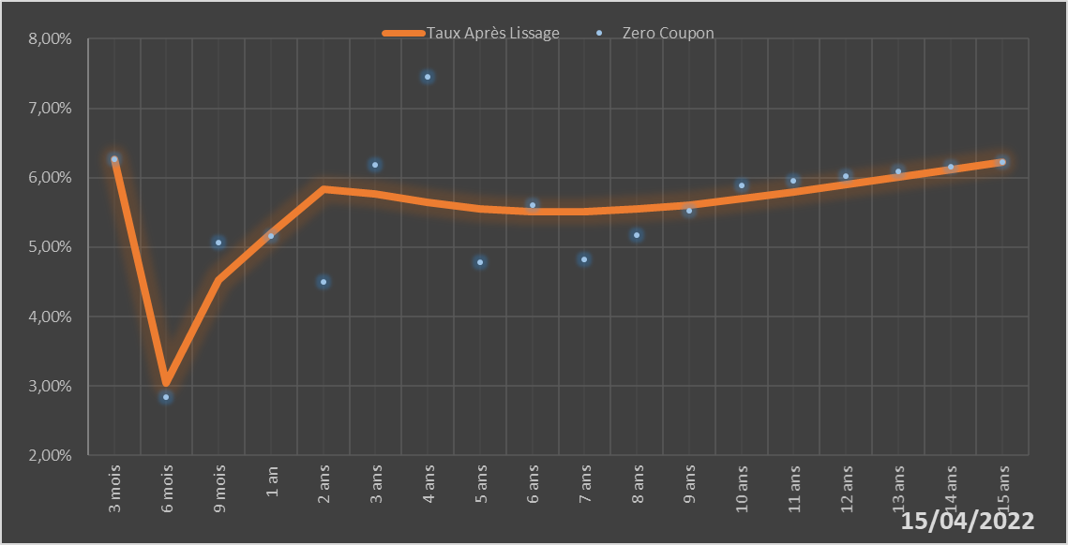
 |  | Maturité | Zero Coupon | Taux Après Lissage
 |  | 3 mois | 6.2680% | 6.2639%
 |  | 6 mois | 2.8451% | 3.0401%
 |  | 9 mois | 5.0716% | 4.5241%
 |  | 1 an | 5.1601% | 5.2077%
 |  | 2 ans | 4.5043% | 5.8339%
 |  | 3 ans | 6.1883% | 5.7675%
 |  | 4 ans | 7.4529% | 5.6401%
 |  | 5 ans | 4.7806% | 5.5480%
 |  | 6 ans | 5.5994% | 5.5054%
 |  | 7 ans | 4.8202% | 5.5076%
 |  | 8 ans | 5.1732% | 5.5456%
 |  | 9 ans | 5.5288% | 5.6106%
 |  | 10 ans | 5.8907% | 5.6947%
 |  | 11 ans | 5.9532% | 5.7917%
 |  | 12 ans | 6.0183% | 5.8967%
 |  | 13 ans | 6.0861% | 6.0058%
 |  | 14 ans | 6.1565% | 6.1163%
 |  | 15 ans | 6.2298% | 6.2260%

2022-04-15
oui

Togo

